T0 Voorblad
 |  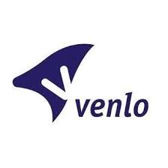

 | Aanbesteding voor het leveren van PMD-zakken
 | gemeente Roermond, gemeente Venlo, RWM N.V., GR RD Maasland en GR Reinigingsdiensten Rd4
 | Bijlage 3 - Programma van Eisen
 | Inhoud:

 | Tab 1: Eisen PMD-zakken
 | Tab 2: Afleveradressen
 | Tab 3: Opdrukken, PMS en RAL-kleuren
 | Tab 4: Algemene eisen

 | BV240093/EG/jva - PMD-zakken

Aldus naar waarheid opgemaakt en ondertekend:
Naam
Functie
Bedrijfs-naam
Hand-tekening

Plaats
Datum

T4 Opdrukken, PMS en RAL-kleur
T4. Opdrukken en PMS- en RAL-kleuren

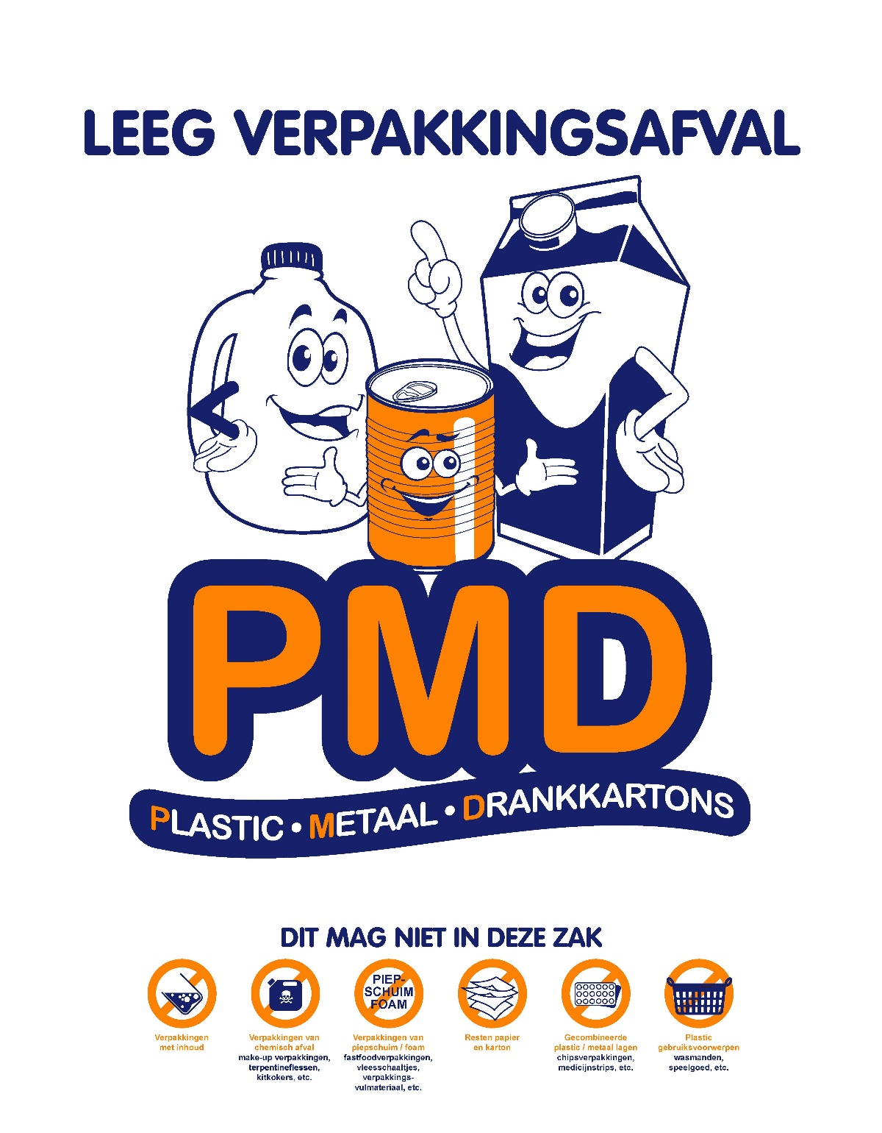
Opdruk A: opdrachtgever 5 (Rd4):
 | PMS 280
 | PMS 151

PMS-kleur: een opgegeven specifieke kleur die door de ingekleurde HDPE zoveel mogelijk
benaderd dient te worden.

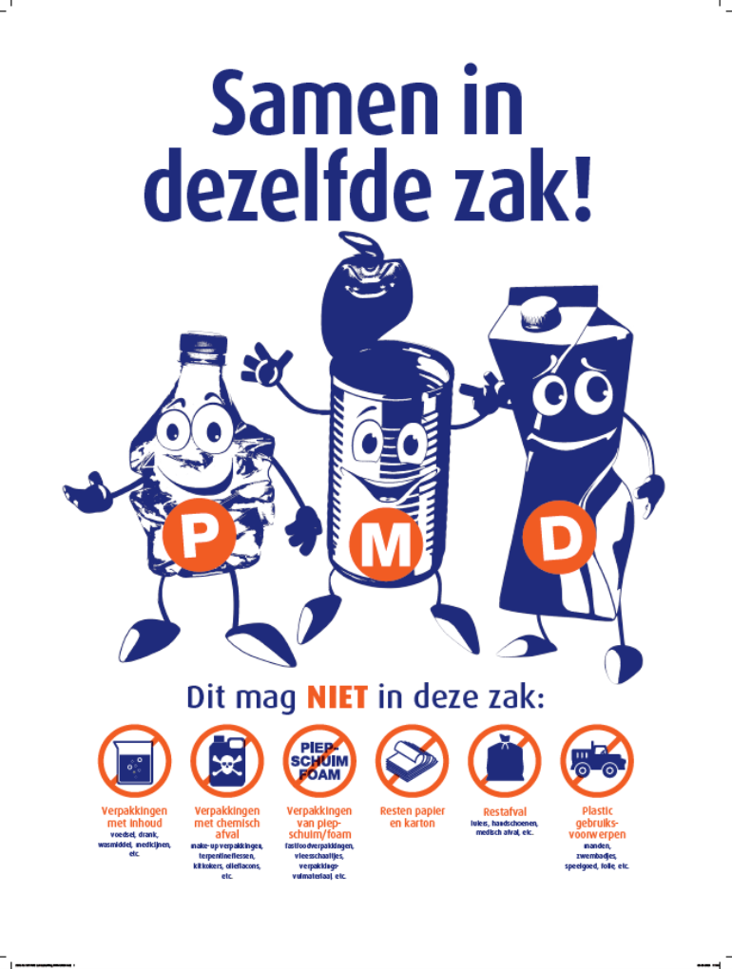
Opdruk B: opdrachtgever 1, 2, 3 en 4 (Roermond, Venlo, RWM en RD Maasland):
 | RAL 5002
 | RAL 2005

